ORVI Audit - semafor
Semafor po ORVI Navigatorju
ABC, d.d. |  |  |  |  |  |  | Datum izpisa: 23.05.2017
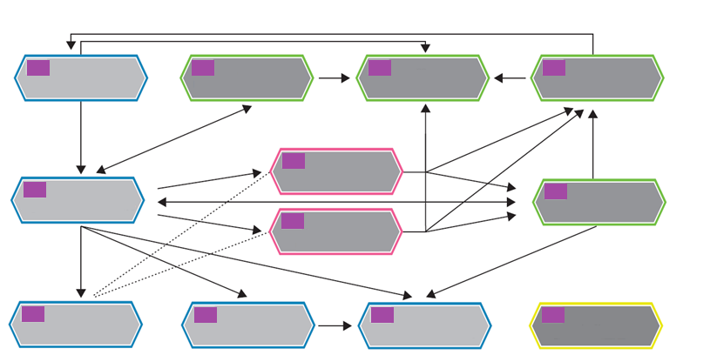
C. Razvojni procesi

A1. Strateške usmeritve
C1. Privabljanje in selekcija
C2. Kariera
C4. Diagnostika
 | 0% |  | 0% |  | 0% |  | 0%
B. Procesi vodenja
B1. Cilji in ciljni razgovori
A2. Organiziranost in zahteve
C3. Usposabljanje
B2. Kompetence in razvojni razgovori
 |  |  |  | 0%
 | 0% |  |  |  |  |  | 0%
 |  |  |  | 0%
D. Dodatna področja
A3. Nagrajevanje
A4. Pravne zadeve
A5. Administrativne zadeve
D1. Dodatna področja
 | 0% |  | 0% |  | 0% |  | 0%
Nerazvito
Slabo razvito
Srednje razvito
Dobro razvito
Odlično razvito
Barvna lestvica:

ORVI Audit: diagram

 | Izberi, katera lestvica se prikazuje.
 | Enodelna lestvica
 | 1 | 0
 | Enodelna lestvica | Ocena (fake) | Ocena za na sliko |  |  |  |  | ORVI Audit: diagram | tekoče | lansko
 | 0% | 61% | 0% |  |  | 3.0333333333 |  | A1. Strateške usmeritve | 0% | 0%
 | 0% | 58% | 0% |  |  | 2.88 |  | A2. Organiziranost in zahteve | 0% | -3%
 | 0% | 50% | 0% |  |  | 2.5 |  | A3. Nagrajevanje | 0% | -3%
 | 0% | 80% | 0% |  |  | 4 |  | A4. Pravne zadeve | 0% | 0%
 | 0% | 55% | 0% |  |  | 2.75 |  | A5. Administrativne zadeve | 0% | 1%
 | 0% | 33% | 0% |  |  | 1.6666666667 |  | B1. Cilji in ciljni razgovori | 0% | -4%
 | 0% | 50% | 0% |  |  | 2.5 |  | B2. Kompetence in razvojni razgovori | 0% | -2%
 | 0% | 74% | 0% |  |  | 3.7 |  | C1. Privabljanje in selekcija | 0% | -4%
 | 0% | 30% | 0% |  |  | 1.5 |  | C2. Kariera | 0% | -2%
 | 0% | 47% | 0% |  |  | 2.3333333333 |  | C3. Usposabljanje | 0% | 0%
 | 0% | 35% | 0% |  |  | 1.75 |  | C4. Diagnostika | 0% | 0%
 | 0% | 60% | 0% |  |  | 3 |  | D1. Dodatna področja | 0% | 3%
 |  |  |  |  |  |  |  | A. Osnovni procesi
 |  |  |  |  |  |  |  | B. Procesi vodenja
 | Enovita lestvica |  |  |  |  |  |  | C. Razvojni procesi
 |  |  |  |  |  |  |  | D. Dodatna področja
 |  |  |  |  |  |  |  | Barvna lestvica:
 |  |  |  |  |  |  |  | Nerazvito
 |  |  |  |  |  |  |  | Slabo razvito
 |  |  |  |  |  |  |  | Srednje razvito
 |  |  |  |  |  |  |  | Dobro razvito
 |  |  |  |  |  |  |  | Odlično razvito

